TCO_Lab_Previo
Selecciona únicamente el nombre del curso que quieres ver su diseño curricular.
Que se impartio el en Curso Previo el Segundo Semestre 2025

Nombre del Curso | Introducción a la Programación y Computación 2
Codigo del Curso | 771 |  |  |  |  | 771 - Introducción a la Programación y Computación 2

No | Competencia | Unidad | Tema | Subtema | Mes | Semana
1 | Aplica estructuras de control y funciones mediante programación básica en Python. para desarrollar algoritmos que resuelvan problemas. | 1. Introducción a Python | Introducción y Presentación | Instalación de Python 3.X.X | Julio | 1
2 | Aplica estructuras de control y funciones mediante programación básica en Python. para desarrollar algoritmos que resuelvan problemas. | 1. Introducción a Python | Introducción y Presentación | Instalación del entorno de desarrollo | Julio | 1
3 | Aplica estructuras de control y funciones mediante programación básica en Python. para desarrollar algoritmos que resuelvan problemas. | 1. Introducción a Python | Introducción y Presentación | Variables, Expresiones y sentencias | Julio | 1
4 | Aplica estructuras de control y funciones mediante programación básica en Python. para desarrollar algoritmos que resuelvan problemas. | 1. Introducción a Python | Introducción y Presentación | Ejecuciones condicionales | Julio | 1
5 | Aplica estructuras de control y funciones mediante programación básica en Python. para desarrollar algoritmos que resuelvan problemas. | 1. Introducción a Python | Introducción y Presentación | Funciones | Julio | 1
6 | Aplica estructuras de control y funciones mediante programación básica en Python. para desarrollar algoritmos que resuelvan problemas. | 1. Introducción a Python | Introducción y Presentación | Iteración | Julio | 1
7 | Aplica estructuras de control y funciones mediante programación básica en Python. para desarrollar algoritmos que resuelvan problemas. | 1. Introducción a Python | Introducción y Presentación | Strings | Julio | 1
8 | Aplica estructuras de control y funciones mediante programación básica en Python. para desarrollar algoritmos que resuelvan problemas. | 1. Introducción a Python | Programación Orientada a Objetos en Python | Introducción al paradigma de POO | Julio | 2
9 | Aplica estructuras de control y funciones mediante programación básica en Python. para desarrollar algoritmos que resuelvan problemas. | 1. Introducción a Python | Programación Orientada a Objetos en Python | Clases y Objetos(Métodos y Atributos) | Julio | 2
10 | Aplica estructuras de control y funciones mediante programación básica en Python. para desarrollar algoritmos que resuelvan problemas. | 1. Introducción a Python | Programación Orientada a Objetos en Python | Pilares de la POO (Herencia, Abstracción, Polimosfismo, Encapsulamiento) | Julio | 2
11 | Aplica técnicas de control de versiones, como Git Flow, branching, merging y versionamiento semántico en GIT para asegurar la calidad del software mediante un historial de cambios estructurado. | 2. Manejo de versiones | Git Workflow | Introducción a GIT y Control de versiones | Agosto | 2
12 | Aplica técnicas de control de versiones, como Git Flow, branching, merging y versionamiento semántico en GIT para asegurar la calidad del software mediante un historial de cambios estructurado. | 2. Manejo de versiones | Git Workflow | Fundamentos de control de versiones con Git y su Configuracion Inicial para el versionamiento de proyectos | Agosto | 2
13 | Aplica técnicas de control de versiones, como Git Flow, branching, merging y versionamiento semántico en GIT para asegurar la calidad del software mediante un historial de cambios estructurado. | 2. Manejo de versiones | Git Workflow | Git Flow: Implementación de Troncales y Ramas | Agosto | 2
14 | Aplica técnicas de control de versiones, como Git Flow, branching, merging y versionamiento semántico en GIT para asegurar la calidad del software mediante un historial de cambios estructurado. | 2. Manejo de versiones | Git Workflow | Branching, Merging y Utilización de Etiquetas (Tags) en Git | Agosto | 2
15 | Analiza actividades en archivos XML utilizando técnicas de lectura estructurada para identificar y extraer información relevante. | 3. Procesamiento de datos XML | Lectura de actividades y XML | Introducción a bases de XML | Agosto | 3
16 | Analiza actividades en archivos XML utilizando técnicas de lectura estructurada para identificar y extraer información relevante. | 3. Procesamiento de datos XML | Lectura de actividades y XML | Procesamiento de datos con libreria DOM | Agosto | 3
17 | Analiza actividades en archivos XML utilizando técnicas de lectura estructurada para identificar y extraer información relevante. | 3. Procesamiento de datos XML | Lectura de actividades y XML | Procesamiento de datos con libreria ElemntTree | Agosto | 3
18 | Analiza actividades en archivos XML utilizando técnicas de lectura estructurada para identificar y extraer información relevante. | 3. Procesamiento de datos XML | Lectura de actividades y XML | Introduccion Xpath | Agosto | 3
19 | Analiza actividades en archivos XML utilizando técnicas de lectura estructurada para identificar y extraer información relevante. | 3. Procesamiento de datos XML | Lectura de actividades y XML | Procesamiento de datos con libreria Xpath | Agosto | 3
20 | Analiza actividades en archivos XML utilizando técnicas de lectura estructurada para identificar y extraer información relevante. | 3. Procesamiento de datos XML | Lectura de actividades y XML | Lectura XML | Agosto | 3
21 | Analiza actividades en archivos XML utilizando técnicas de lectura estructurada para identificar y extraer información relevante. | 3. Procesamiento de datos XML | Lectura de actividades y XML | Escritura XML | Agosto | 3
22 | Aplica tuplas, listas, diccionarios nativos de Python en programas funcionales para almacenar y manipular conjunto de datos | 4. Estructuras de Datos | Tuplas, Listas y Diccionarios Nativos de Python | Introduccion estructuras de datos | Agosto | 4
23 | Aplica tuplas, listas, diccionarios nativos de Python en programas funcionales para almacenar y manipular conjunto de datos | 4. Estructuras de Datos | Tuplas, Listas y Diccionarios Nativos de Python | Listas nativas de python | Agosto | 4
24 | Aplica tuplas, listas, diccionarios nativos de Python en programas funcionales para almacenar y manipular conjunto de datos | 4. Estructuras de Datos | Tuplas, Listas y Diccionarios Nativos de Python | Ficheros | Agosto | 4
25 | Aplica tuplas, listas, diccionarios nativos de Python en programas funcionales para almacenar y manipular conjunto de datos | 4. Estructuras de Datos | Tuplas, Listas y Diccionarios Nativos de Python | Diccionarios | Agosto | 4
26 | Aplica tuplas, listas, diccionarios nativos de Python en programas funcionales para almacenar y manipular conjunto de datos | 4. Estructuras de Datos | Tuplas, Listas y Diccionarios Nativos de Python | Tuplas | Agosto | 4
27 | Aplica tuplas, listas, diccionarios nativos de Python en programas funcionales para almacenar y manipular conjunto de datos | 4. Estructuras de Datos | Tuplas, Listas y Diccionarios Nativos de Python | Expresiones regulares | Agosto | 4
28 | Crea estructuras de datos dinámicas (listas enlazadas, doblemente enlazadas y circulares) mediante POO en Python e integrado datos desde archivos XML para implementar sistemas de gestión de datos eficientes que manejen relaciones complejas | 4. Estructuras de Datos | Tuplas, Listas y Diccionarios Nativos de Python | Introducción a TDA's | Agosto | 4
29 | Crea estructuras de datos dinámicas (listas enlazadas, doblemente enlazadas y circulares) mediante POO en Python e integrado datos desde archivos XML para implementar sistemas de gestión de datos eficientes que manejen relaciones complejas | 4. Estructuras de Datos | TDA | Concepto Lista enlazada simple | Agosto | 5
30 | Crea estructuras de datos dinámicas (listas enlazadas, doblemente enlazadas y circulares) mediante POO en Python e integrado datos desde archivos XML para implementar sistemas de gestión de datos eficientes que manejen relaciones complejas | 4. Estructuras de Datos | TDA | Operaciones en lista enlazada simple | Agosto | 5
31 | Crea estructuras de datos dinámicas (listas enlazadas, doblemente enlazadas y circulares) mediante POO en Python e integrado datos desde archivos XML para implementar sistemas de gestión de datos eficientes que manejen relaciones complejas | 4. Estructuras de Datos | TDA | Concepto Lista enlazada doble | Agosto | 5
32 | Crea estructuras de datos dinámicas (listas enlazadas, doblemente enlazadas y circulares) mediante POO en Python e integrado datos desde archivos XML para implementar sistemas de gestión de datos eficientes que manejen relaciones complejas | 4. Estructuras de Datos | TDA | Operaciones en lista enlazada doble | Agosto | 5
33 | Crea estructuras de datos dinámicas (listas enlazadas, doblemente enlazadas y circulares) mediante POO en Python e integrado datos desde archivos XML para implementar sistemas de gestión de datos eficientes que manejen relaciones complejas | 4. Estructuras de Datos | TDA | Concepto de lista circular | Agosto | 5
34 | Crea estructuras de datos dinámicas (listas enlazadas, doblemente enlazadas y circulares) mediante POO en Python e integrado datos desde archivos XML para implementar sistemas de gestión de datos eficientes que manejen relaciones complejas | 4. Estructuras de Datos | TDA | Operaciones en listas circulares | Agosto | 5
35 | Crea estructuras de datos dinámicas (listas enlazadas, doblemente enlazadas y circulares) mediante POO en Python e integrado datos desde archivos XML para implementar sistemas de gestión de datos eficientes que manejen relaciones complejas | 4. Estructuras de Datos | TDA | Diferencia entre lista circular y no circular | Agosto | 5
36 | Crea estructuras de datos dinámicas (listas enlazadas, doblemente enlazadas y circulares) mediante POO en Python e integrado datos desde archivos XML para implementar sistemas de gestión de datos eficientes que manejen relaciones complejas | 4. Estructuras de Datos | TDA y graphviz | Concepto de lista doblemente circular | Agosto | 6
37 | Crea estructuras de datos dinámicas (listas enlazadas, doblemente enlazadas y circulares) mediante POO en Python e integrado datos desde archivos XML para implementar sistemas de gestión de datos eficientes que manejen relaciones complejas | 4. Estructuras de Datos | TDA y graphviz | Operaciones básicas en lista doblemente circular | Agosto | 6
38 | Crea estructuras de datos dinámicas (listas enlazadas, doblemente enlazadas y circulares) mediante POO en Python e integrado datos desde archivos XML para implementar sistemas de gestión de datos eficientes que manejen relaciones complejas | 4. Estructuras de Datos | TDA y graphviz | Ventajas y comparación frente a otras listas | Agosto | 6
39 | Crea estructuras de datos dinámicas (listas enlazadas, doblemente enlazadas y circulares) mediante POO en Python e integrado datos desde archivos XML para implementar sistemas de gestión de datos eficientes que manejen relaciones complejas | 4. Estructuras de Datos | TDA y graphviz | Qué es Graphviz | Agosto | 6
40 | Crea estructuras de datos dinámicas (listas enlazadas, doblemente enlazadas y circulares) mediante POO en Python e integrado datos desde archivos XML para implementar sistemas de gestión de datos eficientes que manejen relaciones complejas | 4. Estructuras de Datos | TDA y graphviz | Cómo se usa Graphviz para TDA's | Agosto | 6
41 | Crea estructuras de datos dinámicas (listas enlazadas, doblemente enlazadas y circulares) mediante POO en Python e integrado datos desde archivos XML para implementar sistemas de gestión de datos eficientes que manejen relaciones complejas | 4. Estructuras de Datos | TDA y graphviz | Graficar TDA's con graphviz | Agosto | 6
42 | Crea páginas Web Básicas utilizando HTML5 y CSS para estructurar y dar estili a componentes web. | 5. HTML5 y CSS | Introducción a HTML, CSS, JS | Introducción a HTML5 | Agosto | 7
43 | Crea páginas Web Básicas utilizando HTML5 y CSS para estructurar y dar estili a componentes web. | 5. HTML5 y CSS | Introducción a HTML, CSS, JS | . Estructura básica de HTML5 | Agosto | 7
44 | Crea páginas Web Básicas utilizando HTML5 y CSS para estructurar y dar estili a componentes web. | 5. HTML5 y CSS | Introducción a HTML, CSS, JS | Componentes básicos de HTML5 | Agosto | 7
45 | Crea páginas Web Básicas utilizando HTML5 y CSS para estructurar y dar estili a componentes web. | 5. HTML5 y CSS | Introducción a HTML, CSS, JS | Introducción a CSS | Agosto | 7
46 | Crea páginas Web Básicas utilizando HTML5 y CSS para estructurar y dar estili a componentes web. | 5. HTML5 y CSS | Introducción a HTML, CSS, JS | . Estructura básica de CSS | Agosto | 7
47 | Crea páginas Web Básicas utilizando HTML5 y CSS para estructurar y dar estili a componentes web. | 5. HTML5 y CSS | Introducción a HTML, CSS, JS | Componentes básicos de CSS | Agosto | 7
48 | Crea páginas Web Básicas utilizando HTML5 y CSS para estructurar y dar estili a componentes web. | 5. HTML5 y CSS | Introducción a HTML, CSS, JS | Ejemplos prácticos | Agosto | 7
49 | Desarrolla aplicaciones web con Flask o Django en Python para soportar arquitecturas backend y frontend bien definidas. | 6. Entorno para desarrollo Web en Python | Introducción a servidores web y Flask | Entorno para desarrollo Web en Python | Octubre | 8
50 | Desarrolla aplicaciones web con Flask o Django en Python para soportar arquitecturas backend y frontend bien definidas. | 6. Entorno para desarrollo Web en Python | Introducción a servidores web y Flask | Flask | Octubre | 8
51 | Desarrolla aplicaciones web con Flask o Django en Python para soportar arquitecturas backend y frontend bien definidas. | 6. Entorno para desarrollo Web en Python | Introducción a servidores web y Flask | Introducción a Flask y Configuración del Entorno | Octubre | 8
52 | Desarrolla aplicaciones web con Flask o Django en Python para soportar arquitecturas backend y frontend bien definidas. | 6. Entorno para desarrollo Web en Python | Introducción a servidores web y Flask | Rutas y Vistas | Octubre | 8
53 | Desarrolla aplicaciones web con Flask o Django en Python para soportar arquitecturas backend y frontend bien definidas. | 6. Entorno para desarrollo Web en Python | Introducción a servidores web y Flask | Plantillas con Jinja | Octubre | 8
54 | Desarrolla aplicaciones web con Flask o Django en Python para soportar arquitecturas backend y frontend bien definidas. | 6. Entorno para desarrollo Web en Python | Introducción a servidores web y Flask | Manejo de Formularios y Datos de Usuario | Octubre | 8
55 | Desarrolla aplicaciones web con Flask o Django en Python para soportar arquitecturas backend y frontend bien definidas. | 6. Entorno para desarrollo Web en Python | Introducción a servidores web y Flask | Ejemplos prácticos | Octubre | 8
56 | Desarrolla aplicaciones web con Flask o Django en Python para soportar arquitecturas backend y frontend bien definidas. | 6. Entorno para desarrollo Web en Python | Instalación y Configuración en Django | Instalación y configuracion | Octubre | 9
57 | Desarrolla aplicaciones web con Flask o Django en Python para soportar arquitecturas backend y frontend bien definidas. | 6. Entorno para desarrollo Web en Python | Instalación y Configuración en Django | Apps en Django | Octubre | 9
58 | Desarrolla aplicaciones web con Flask o Django en Python para soportar arquitecturas backend y frontend bien definidas. | 6. Entorno para desarrollo Web en Python | Instalación y Configuración en Django | Modelos en Django | Octubre | 9
59 | Desarrolla aplicaciones web con Flask o Django en Python para soportar arquitecturas backend y frontend bien definidas. | 6. Entorno para desarrollo Web en Python | Instalación y Configuración en Django | Creando un módulo | Octubre | 9
...

Diseño_Lab_Post
Selecciona únicamente el nombre del curso que quieres ver su diseño curricular.
Que se impartio el en Curso Posterior el Segundo Semestre 2025

Nombre del Curso | Organización de Lenguajes y Compiladores 2
Codigo del Curso | 781 |  |  |  |  | 781 - Organización de Lenguajes y Compiladores 2

No | Competencia | Unidad | Tema | Subtema | Mes | Semana
1 | El estudiante comprende las fases de un compilador a través de diagramas de flujo y modelos teóricos con ejemplos de compilación real en lenguajes como C, Go o Java. | 1 | Fases de la compilación | Motivaciones para estudiar compiladores | Julio | 1
2 | El estudiante comprende las fases de un compilador a través de diagramas de flujo y modelos teóricos con ejemplos de compilación real en lenguajes como C, Go o Java. | 1 | Fases de la compilación | Recomendaciones para el curso | Julio | 1
3 | El estudiante evalúa el desempeño de cada fase del compilador a través de métricas de tiempo y uso de memoria para comparar implementaciones como GCC vs. Clang | 1 | Fases de la compilación | ¿Qué es un compilador? | Julio | 1
4 | El estudiante utiliza herramientas generadoras de lexers y parsers tales como Flex, Bison y ANTLR en proyectos de análisis léxico y sintáctico | 1 | Fases de la compilación | Análisis Léxico | Julio | 1
5 | El estudiante explica la eliminación de recursión por la izquierda con ejemplos paso a paso para preparar gramáticas para análisis sintáctico | 1 | Fases de la compilación | Análisis Sintáctico | Julio | 1
6 | El estudiante evalúa el desempeño de cada fase del compilador a través de métricas de tiempo y uso de memoria para comparar implementaciones como GCC vs. Clang | 1 | Fases de la compilación | Análisis Semántico | Julio | 1
7 | El estudiante comprende las fases de un compilador a través de diagramas de flujo y modelos teóricos con ejemplos de compilación real en lenguajes como C, Go o Java. | 1 | Fases de la compilación | Compilar vs Interpretar vs Transpilar | Julio | 1
8 | El estudiante comprende las fases de un compilador a través de diagramas de flujo y modelos teóricos con ejemplos de compilación real en lenguajes como C, Go o Java. | 1 | Interpretación de instruciones básicas | Repaso de fases del compilador | Julio | 2
9 | El estudiante utiliza herramientas generadoras de lexers y parsers tales como Flex, Bison y ANTLR en proyectos de análisis léxico y sintáctico | 1 | Interpretación de instruciones básicas | Precedecia de operadores | Julio | 2
10 | El estudiante utiliza herramientas generadoras de lexers y parsers tales como Flex, Bison y ANTLR en proyectos de análisis léxico y sintáctico | 1 | Interpretación de instruciones básicas | Calculadora Básica | Julio | 2
...

Competencias_1re_Sem_2026
...
 |  |  | Competencias relacionadas al perfil del egresado (General)
 |  |  | 1 | Aplica principios básicos de ingeniería, ciencias de computación y sistemas de información y comunicación, en la formulación y resolución adecuada de problemas complejos.
 |  |  | 2 | Aplica conocimientos tecnológicos con ética profesional y respetando y cuidando los recursos naturales, humanos y financieros.
 |  |  | 3 | Actualiza permanente sus conocimientos relacionados con TIC en general, apoyándose en las estrategias de aprendizaje apropiadas.

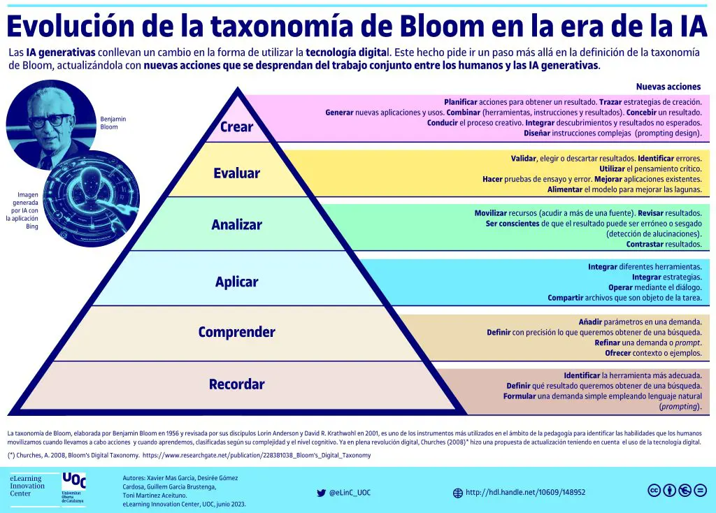
Objeto de la acción | [Palabras conectoreas] Herramientas o metodología | [Palabras conectoreas] Condiciones específicas |  | Nivel
analizadores lexicos | mediante expresiones regulares y JFlex | para tokenizar entradas definidas y manejar errores léxicos |  | Aplicar
...
analizadores sintácticos | con CUP y Jison, gramáticas LL/LR | para validar la estructura de programas y construir AST |  | Analizar
...
los conceptos fundamentales del compilador | para | analizar y diseñar traductores en proyectos de software que requieran procesamiento de lenguajes |  | Comprender
...
lenguajes y herramientas de programación | mediante | estrategias de diseño y prueba con pensamiento crítico y visión sistémica |  | Analizar
...
tablas de símbolos y entornos | empleando estructuras de datos adecuadas | con gestión de ámbitos, tipos y recuperación de errores |  | Crear
...
el patrón Intérprete | integrando validaciones semánticas y ejecución de sentencias | para prototipar lenguajes de dominio específico |  | Aplicar
...
nuevas técnicas de análisis y síntesis de lenguajes | empleando | aprendizaje autónomo y revisión de literatura con actitud de mejora continua y adaptación tecnológica |  | Crear
...

